Hoja1
PERSONAJE | ACCIÓN | PRECONDICIÓN |  | POSTCONDICIÓN
JUGADOR | Atacar | Tener el alcance suficiente |  | Bajar vida al enemigo
 | Defenderse | Ser atacado |  | Recibir daño
 | Moverse | Celda destino vacía |  | Nueva posición actualizada
 | Cambiar de habitación | Tener la llave (si es necesaria) y estar situado en la celda de salida |  | Cambiar de habitación
 | Coger objetos | Que el objeto esté al alcance del personaje |  | El objeto desaparece de la matriz y aparece en el inventario
 | Equipar objetos | Tener el objeto en el inventario y no tener el espacio donde se va a equipar ocupado |  | Estado del cuerpo actualizado y el objeto queda marcado en el inventario
 | Usar objetos | Tener el objeto equipado |  | Si es una poción, desaparece del inventario, sino, el objeto realiza su función
 | Morir | Perder toda la vida o haber llegado al límite de turnos |  | Se acaba la partida
ENEMIGO | Atacar | Tener el alcance suficiente |  | Bajar vida al enemigo
 | Defenderse | Ser atacado |  | Recibir daño
 | Moverse | Celda destino vacía |  | Nueva posición actualizada
 | Morir | Perder toda la vida |  | Desaparecer

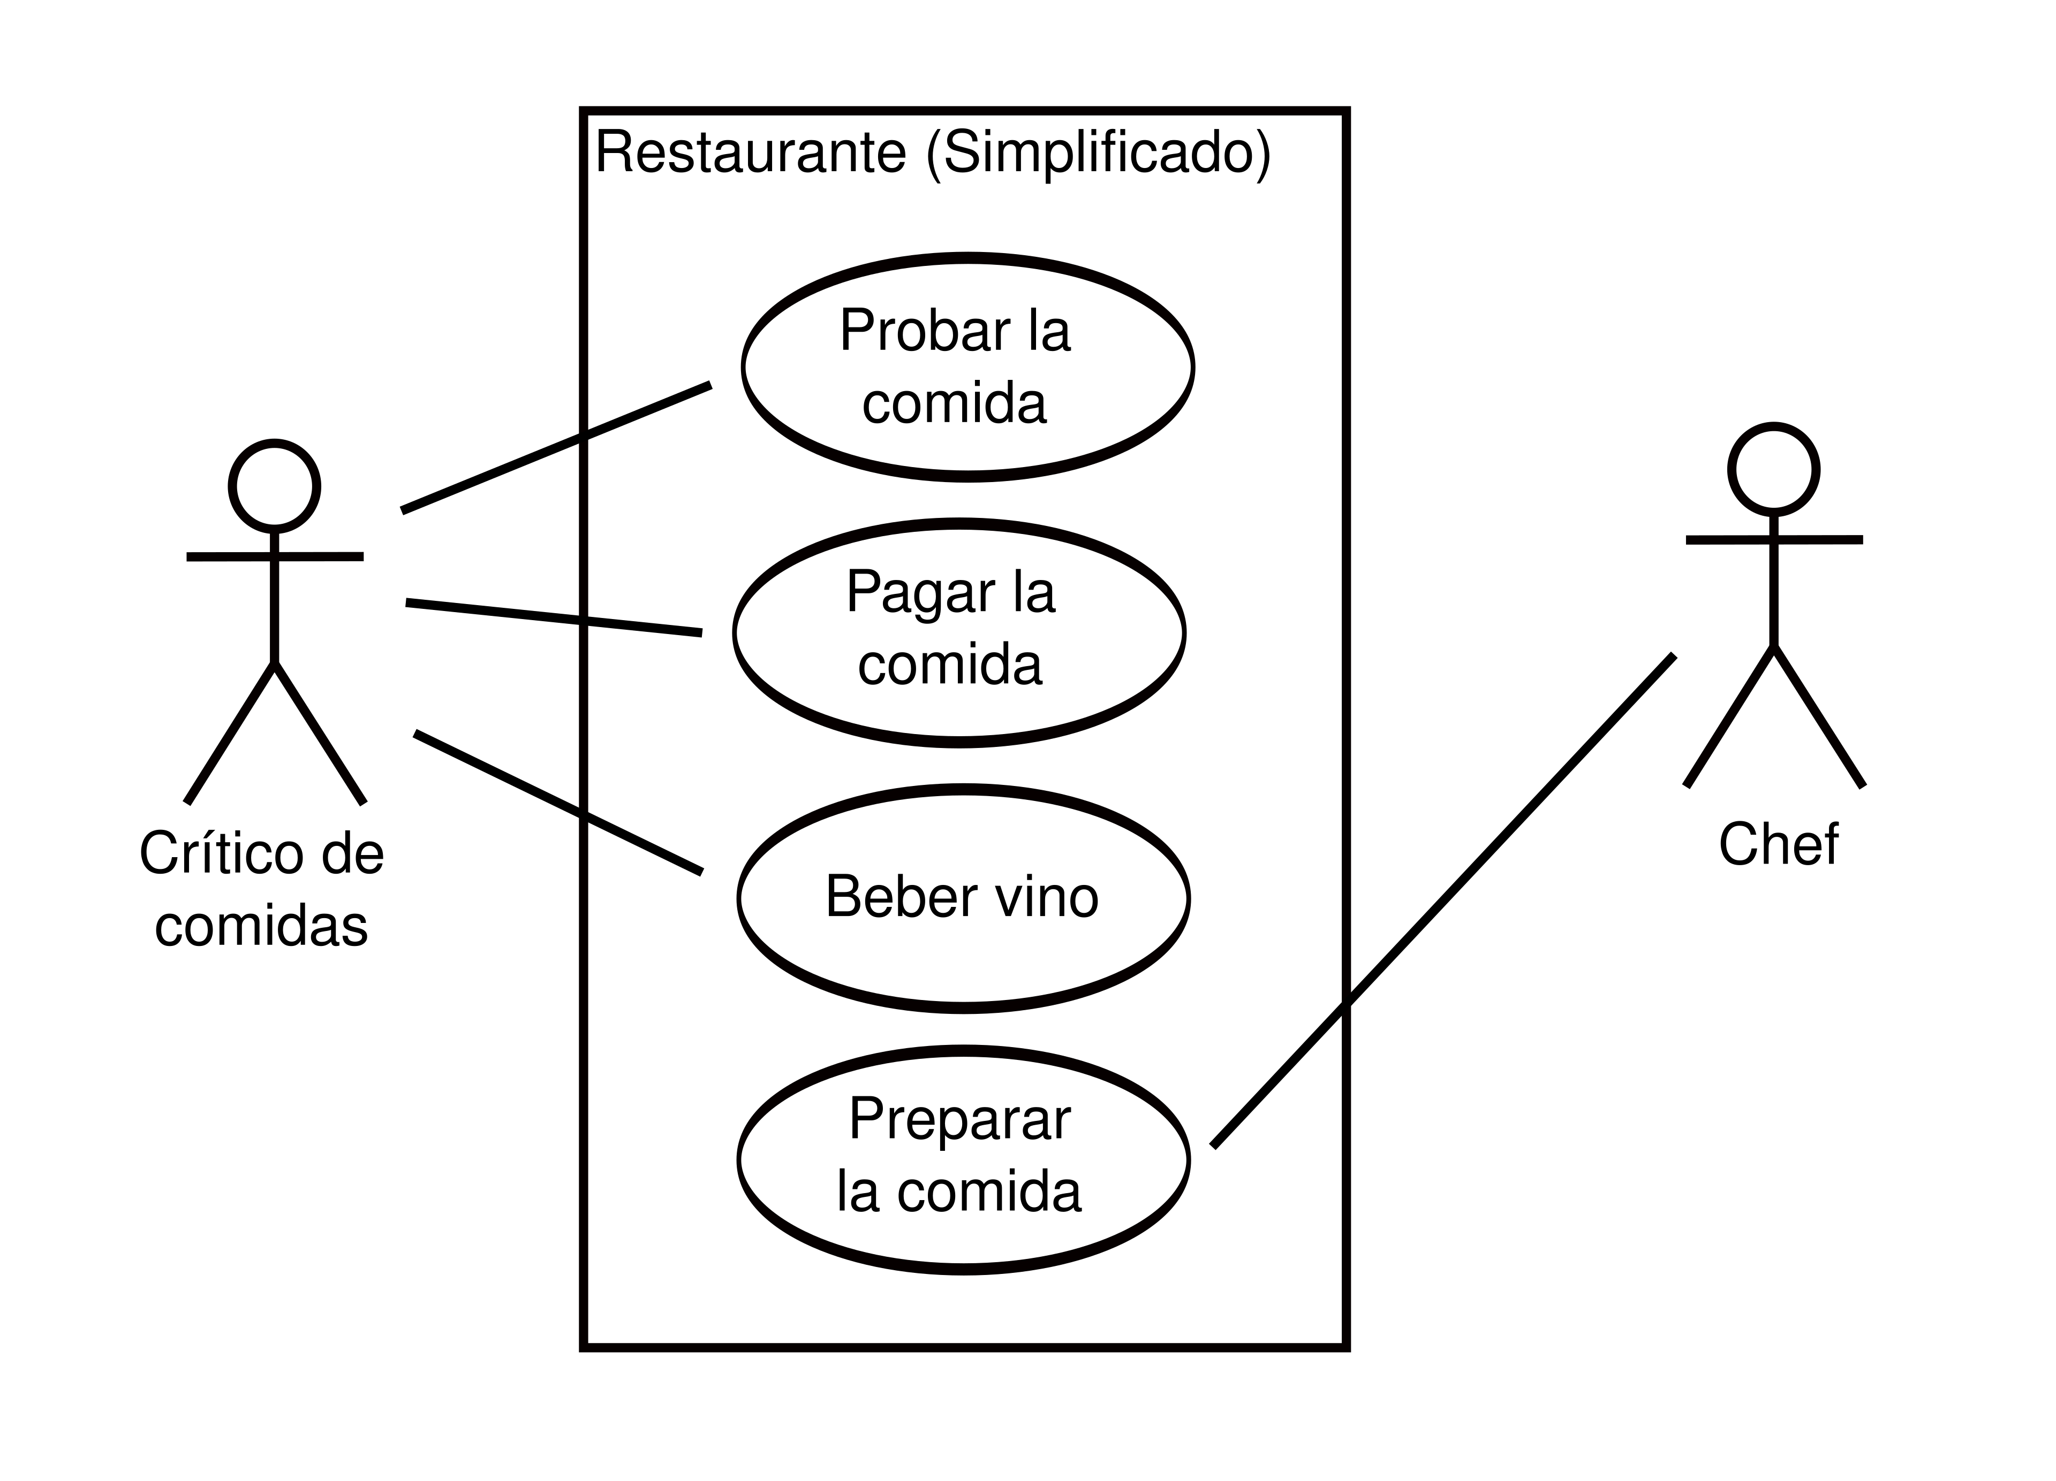

Borrador diagrama de secuencia:
 | PANTALLA |  | CONSECUENCIA
 | Tablero | Seleccionar casilla | Moverse
 |  | Seleccionar objeto | Coger objeto
 |  | Seleccionar enemigo | Atacar enemigo
 |  | Cambiar de habitación | Tablero cambia
 | Estadísticas enemigo | Ser atacado/atacar | Actualizar estadísticas
 | Estadísticas jugador | Ser atacado/atacar | Actualizar estadísticas
 | Inventario | Objeto cogido/equipado /seleccionado | Actualizar inventario
 | Mapa | Compra | Desbloquear
 |  | Jugador se mueve | Actualizar posición del jugador
 | Hacer click para |  | Actualizar opciones
 | Turnos | Turno finaliza | Actualizar turnos restantes
 | Habitación | Se pasa de habitación | Actualizar habitaciones restantes
 | Distancia | Seleccionar casilla | Actualizar distancia
 | Registro | Se desarrolla la partida | Actualizar registro

